Casos de teste
CT | Criticidade | Cenário | Pré-condição | Dado que | Quando | E | Então | Resultado | Print da tela 1 | Observações
Numeração identificadora do caso de teste | Especificar a criticidade do caso de teste; se é baixo, médio ou alto | Descrever o cenário de teste, ou seja, aquilo (funcionalidade) a ser testada. | Especificar a pré-condição para executar o teste. Geralmente é determinada na cláusula QUANDO do BDD da história/funcionalidade. | Detalhar a informação DADO | Detalhar a informação QUANDO | Detalhar a informação E (se houver) | Detalhar a informação ENTÃO, que é o resultado esperado do teste | Especificar se o teste obteve sucesso ou se falhou | Anexar print comprovando o resultado com data e hora | Detalhar alguma observação, caso necessário
1 | Alta | Localizar uma música no Spotify pela seção "Pesquisar" no aplicativo desktop | Ser usuário cadastrado no Spotify | o usuário tenha conta no Spotify, esteja usando o app desktop e clicou na seção "Pesquisar" do menu lateral | digitar o nome de alguma música no campo de pesquisa "O que você quer ouvir?" | N/A | devem ser trazidos resultados pertinentes àquilo que foi digitado no respectivo campo. | Sucesso | 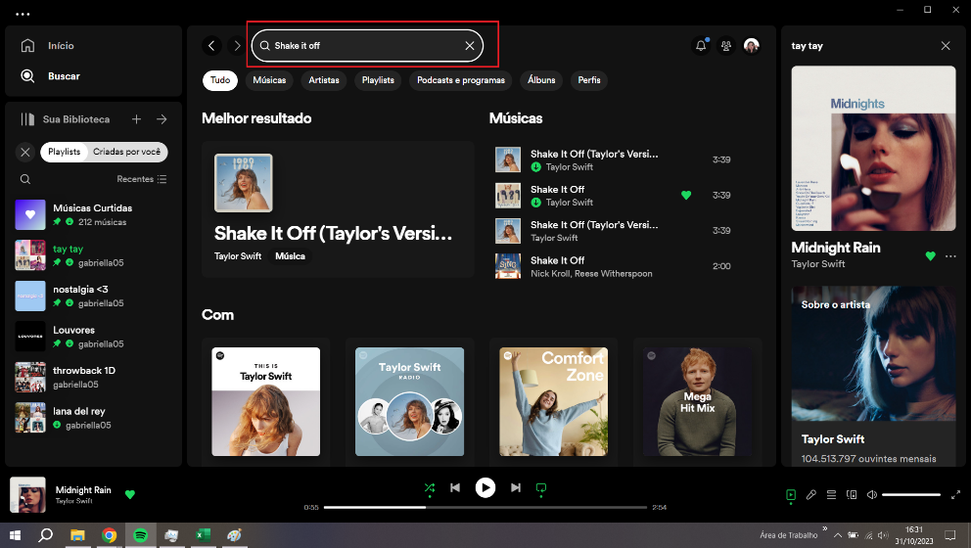 | N/A

